Накладная-№3
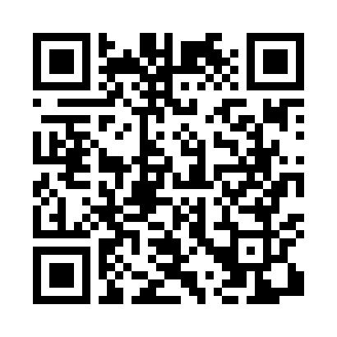
Номер товарно-транспортной накладной: |  |  | Торговый представитель: Amriyev Muhammad
Поставщик: Toshkent falcon fly 2 |  |  | Телефон торгового представителя: +998972880505
Дата отгрузки: 19.11.2025 |  |  | Контрагент: """" Klient
Дата консигнации: |  |  | Адрес:
Доставщик: |  |  | Телефон:
Телефон доставщика:
Время заказа: 19.11.2025 16:36:31
№ | Штрих-код | Название товаров (работ,услуг) | Количество | Количество в кейсе | Цена | Сумма
 |  |  | 106 |  |  | 131
1 | 2015641566899 | Пластмассовый столовый поднос 38*51 XP-11-7 | 5 | 5 шт. | 3.40 | 17
2 | 6998869196047 | Коврики сервировочные пластмассовая DB-96-4 | 100 | 100 шт. | 0.90 | 90
3 | 2019070576849 | Металический Бак 50cm 50L (4,2 mm) DB-6-36 | 1 | 1 шт. | 24 | 24
Итого: 131$|->UZS: 1,637,500.00

